상품제안서
바블로브 텀블러+양키캔들 디퓨저 세트 | 상품코드: S46663

 |  |  |  |  |  |  | 02-713-8555 | www.synergygift.co.kr
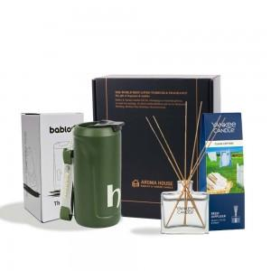 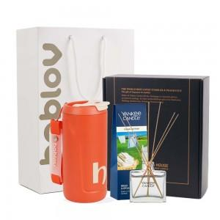 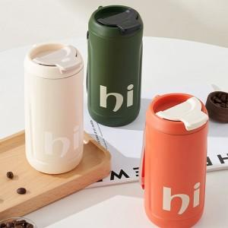

【상세/제작정보】 | 제품기능 - 텀블러 + 디퓨저 세트<br>인쇄사이즈, 위치 - 별도협의<br>옵션 - 선물포장,쇼핑백,리본선물포장<br>

【인쇄/포장옵션】 | 자수 / 포장불가능

【공급단가】 | 수량 | 20~ | 100~ | 300~ | 500~ | 1,000~
*VAT별도 | 단가 | 26,650원 | 25,210원 | 23,980원 | 23,370원 | 22,960원

【상품 URL】 | https://www.synergygift.co.kr:443/src/goods_detail.php?gdno=46663

